FORMATO GQ-016
PROPUESTA DE MEJORA | PROPUESTA DE MEJORA O INNOVACIÓN |  |  |  | REGISTRO
 |  |  |  |  | COPIA CONTROLADA
 |  |  |  |  | COD GQ-016-R | VERSION 0,5
 |  |  |  |  | FECHA 18-mar-21 | PAGINA 1 DE 1

Nombre de la propuesta: | Fomato diligenciamiento EHS proyecto WON
Nombre de la persona o equipo que genera la PM: | Edwin David Martínez Gonzalez

SITUACIÓN INICIAL |  |  | SITUACIÓN FINAL
En el proyecto no se contaba con un formato que consolidara la evidencia objetiva del cumplimiento de los requerimientos SST en la ejecución de las actividades en campo. |  |  | Formato que permite diligencia, organizar y archicar el cumplimiento de los requerimientos SST.

FOTO O DIBUJO INICIAL |  |  | FOTO O DIBUJO FINAL
 |  |  | 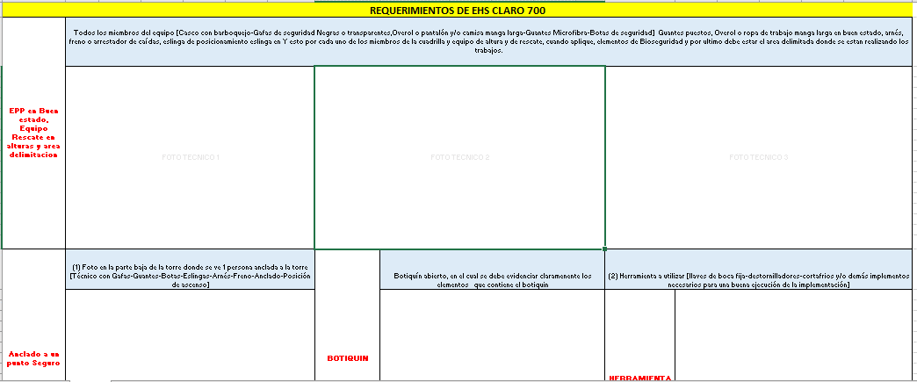

Objetivo: | Contar con un formato que permita validar el cumplimiento de los requerimientos SST de todas las actividades ejecutadas en campo.
Alcance: | Aplica para todos los proyectos en los cuales los clientes no cuenten con procedimientos EHS establecidos para proveedores.
Requerimientos: | Evidencia fotograficas EPP, EPCC, zona de trabajo segura, permiso de trabajo en alturas, ATS, certificado para trabajo seguro en alturas (avanzado y coordinador) afiliación a seguridad social, PAEMED.

Elaborado por: Coordinadora Sistemas Integrados de Gestión Natalia Lopez Marin |  | Revisado por: Dirección de I+D Marlon Alberto Henandez Arboleda |  | Aprobado por: Director de procesos Walter Jimenez

